Sheet1
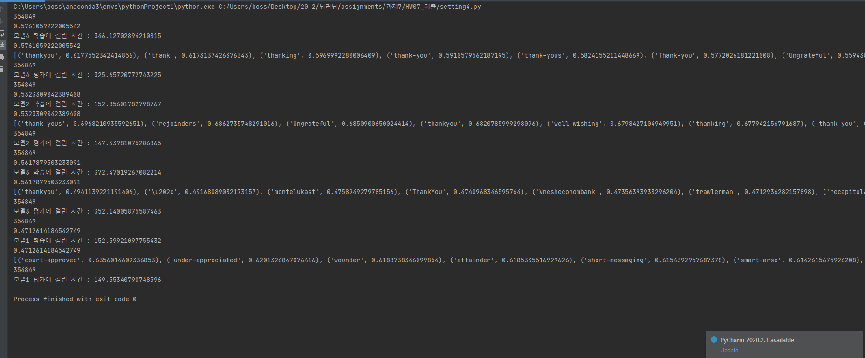
 |  |  |  |  |  |  |  | 2016150427 통계학과 강재형
fastText Evaluation Report
 | Model | n-gram | Negative Sampling | # of negative samples | Learning rate | Learning rate decay(O/X) | dimension | iteration | training time | Accuracy | OOV word | most_similar
setting #1 | SG | 2,3 | O | 15 | 0.01 | O | 100 | 5 | 152m | 0.47 | thank___you | court-approved
setting #2 | SG | 3,4,5,6 | O | 15 | 0.01 | O | 100 | 5 | 147m | 0.5323 | thank___you | thank-yous
setting #3 | SG | 2,3 | O | 15 | 0.01 | O | 300 | 5 | 352m | 0.5617 | thank___you | thankyou
setting #4 | SG | 3,4,5,6 | O | 15 | 0.01 | O | 300 | 5 | 326m | 0.5761 | thank___you | thankyou
[결과 정리] Skip-gram을 사용한 결과 dimension의 크기가 전체적인 Accuracy에 영향을 크게 미치는 것으로 보였습니다. 다만 dimension이 커지면, 학습 시간도 많이 길어지기 때문에 이 점을 유념해야 할 것 같습니다. 같은 dimension일 경우 n-gram의 범위를 2,3으로 준 것 보다 3,4,5,6으로 준 것이 정확도도 높게 나왔을 뿐만 아니라, OOV word를 처리하는 데에 있어서도 더 좋은 성능을 보여주었습니다. setting 1의 경우 유사도 탑6의 결과가 모두 thankyou와는 거리가 먼 단어들이어서 OOV가 학습이 안 되었다고 볼 수 있고, n-gram을 더 많이 나눠준 setting 2에서는 6개중 2개를 제외하고는 '감사'의 의미를 담고있어 어느정도 OOV word가 학습되었다고 볼 수 있습니다. setting 3,4를 비교해보면 두 세팅 다 dimension이 커서 그런지 유사도 top1이 thankyou로 제대로 나왔습니다. 차이는 그 아래 유사도에서 발생하는데, setting3의 경우 '\u202c', 'montelukast', 'Vnesheconombank' 등 관련없는 문자열이 다수 포함되었습니다. 하지만 n-gram 3,4,5,6을 준 setting4의 경우 모든 output이 thank의 의미를 포함하고 있어 OOV expression에 대한 학습이 상당히 잘 되었다고 볼 수 있습니다. 다만, 유사도 기준 5번째 단어가 'Ungrateful', 즉 thank와 반대되는 문자열을 학습했는데, 학습이 잘못된 것인지 혹은 'thank you'를 'thank____you'와 같이 바꿔 쓴 것을 반어적인 의미로서 학습한 것인지는 조금 더 생각해볼 만한 여지가 있는 것 같습니다.

